상품제안서
뮤란드 모이스트 1L 무선 미니가습기 | 상품코드: F16929

 |  |  |  |  |  |  | 02-412-0044 | www.easy1.co.kr
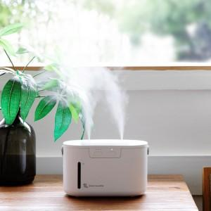

【상세/제작정보】 | 전원을 종료할 필요없이 본체를 열 필요없이 언제나 간편하게 간편한 상부급수

【인쇄/포장옵션】 | 레이저, 풀칼라 / 포장지포장

【공급단가】 | 수량 | 50~ | 100~ | 500~ | 1,000~ | 2,000~
*VAT별도 | 단가 | 29,700원 | 28,600원 | 27,500원 | 26,400원 | 25,740원

【상품 URL】 | https://dev.easy1.co.kr:443/src/goods_detail.php?gdno=16929

